箱贴
Factory name (工厂名称) | （在此贴实样图片） | 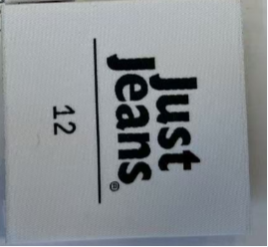
PO. Number(订单号) | S25040259 | DEFACTO
Style Code.(款号) | 0
Product Code.(产品编号) | YAP019-白色-20CM/牛皮纸绳 | Carton No.(箱号):
Inner Packages(包装方式） | pcs/bundle | 1
SIZE/qty (尺码/数量) | 2116
Carton Dimension（箱规） | 14*36*9 | Country of Origin：
Gross Weight（毛重：KG） | 0.76 | Made In China
Net Weight（净重：KG） | 0.63
Remark（备注）

